关系图
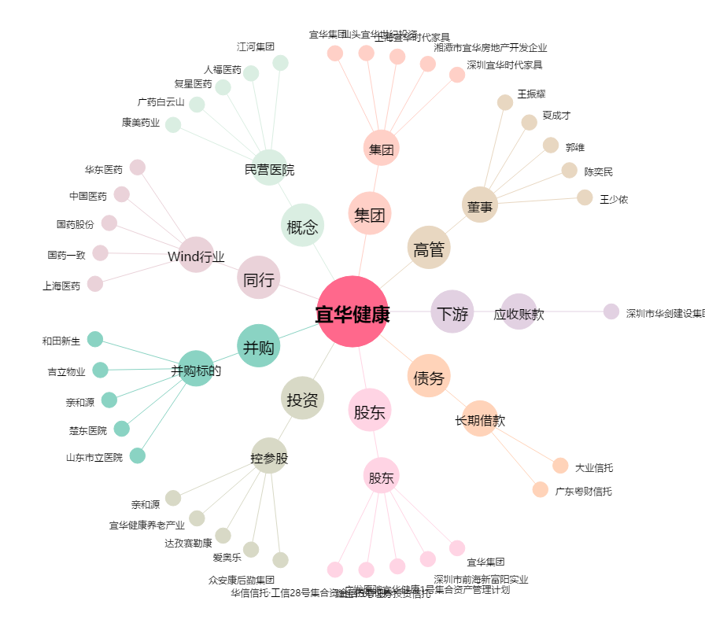
宜华健康[000150.SZ] - 关系概览图

